焊接车间-工装车汇总表
焊接车间-工位器具-厂内周转 |  |  |  |  |  |  |  |  |  |  |  |  |  |  |  |  |  |  |  |  |  |  |  |  |  |  |  | 编制 | 审核 | 批准

项目 |  |  | 零件信息 |  |  |  |  |  |  |  |  |  | 工装信息 |  |  |  | 总重量（KG） （产品+工装） | 产品+工装图片 | 内部/外部周转 | 是否有标准工装 | 工装需求 |  |  |  |  | 按类型分 数量 | WMS编码 | 备注
 | 装配QAD号 | 电泳QAD号 | QAD号 | 零件名称 | 零件描述 | 零件号 | 平台 | 分类 | 零件尺寸(mm) | 零件重量（Kg) | 产品图示 | 工装 | 工装尺寸 | 包装形式 | 收容数 （台） | 工装重量kg |  |  |  |  | 峰值计划产量 （台/天） | 周转频次 （天/次） | 需求工装数量 | 现有工装数量 | 新制作工装数量
P203 |  | SCS0006710 | SCS0006607 | 副驾座框焊接总成 | P203-2022 | 6901220X1006A | 轿车 | 座框 | 464*466*169 | 2.6 |  | gongzhuang1 | 1360*700*1300 | 2层 2列-5 | 20 | 70 | 122 | 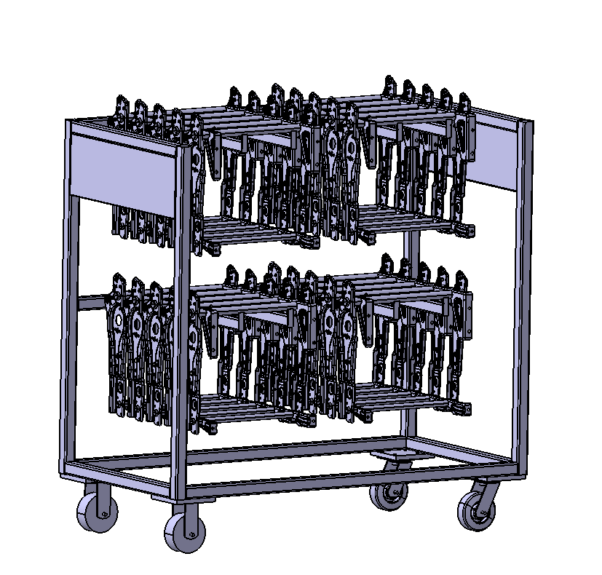 | 焊接-电泳 | 是 |  | 0.5 | 0 |  | 0
P203 |  | SCS0012359 | SCS0007560 | 副驾座框焊接总成 | P203电动4向 | SCS0007560 | 轿车 | 座框 | 464*466*169 | 2.6 |  | gongzhuang1 | 1360*700*1300 | 2层 2列-5 | 20 | 70 | 122 |  | 焊接-电泳 | 是 |  | 0.5 | 0 |  | 0
重汽 |  | SHT0002639 | SHT0013299 | 副司机座框总成 | 重汽T5-2.0翻折 | SHT0013299 | 2.0平台 | 座框 | 432*525*130 | 3.2 |  | gongzhuang1 | 1360*700*1300 | 2层 2列-8 | 32 | 70 | 172.4 |  | 焊接-电泳 | 是 |  | 0.5 | 0 |  | 0
A6 |  | SHT0002452 | SHT0010689 | 副驾座框骨架总成 | H6 | SHT0010689 | 3.0平台 | 座框 | 432*495*87 | 2.66 |  | gongzhuang1 | 1360*700*1300 | 2层 2列-8 | 32 | 70 | 155.12 |  | 焊接-电泳 | 是 |  | 0.5 | 0 |  | 0
L5000 |  | SHT0002607 | SHT0012109 | 座框骨架焊接总成 | 1.3-M3000&L5000 | SHT0012109 | 1.3平台 | 座框 | 440*515*128 | 4.4 |  | gongzhuang1 | 1360*700*1300 | 2层 2列-7 | 28 | 70 | 193.2 |  | 焊接-电泳 | 是 |  | 0.5 | 0 |  | 0
欧马可升级 |  | SLT0012419 | SLT0011080 | 副驾小背骨架焊接总成 | 欧马可升级2060副驾 | SLT0011080 | 轻卡 | 背骨架 | 441*503*257 | 3.15 |  | gongzhuang1 | 1360*700*1300 | 2层 2列-5 | 20 | 70 | 133 | 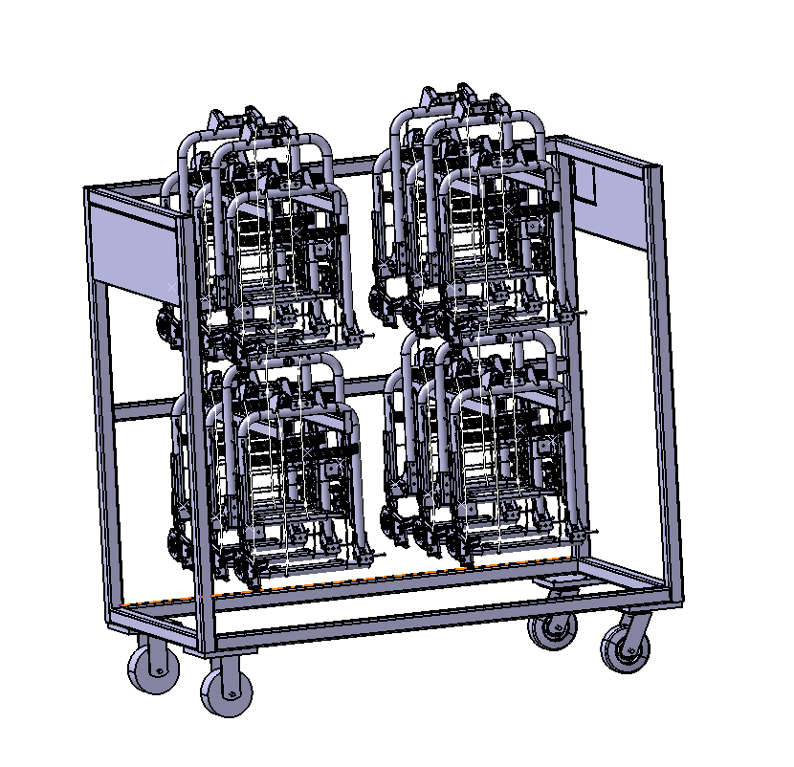 | 焊接-电泳 | 是 |  | 0.5 | 0 | 14 | (14) | (14)
欧马可升级 |  | SLT0012418 | SLT0011165 | 副驾小背骨架焊接总成 | 欧马可升级1880副驾 | SLT0011165 | 轻卡 | 背骨架 | 411*503*257 | 3.1 |  | gongzhuang1 | 1360*700*1300 | 2层 2列-5 | 20 | 70 | 132 |  | 焊接-电泳 | 是 |  | 0.5 | 0 |  | 0
统帅 |  | SLT0010362 | SLT0010362 | 中间靠背骨架焊接总成 | 济南轻卡统帅 | SLT0010362 | 轻卡 | 背骨架 | 400*463*175 | 2.72 |  | gongzhuang2 | 1360*700*1300 | 2层 2列-8 | 32 | 74 | 161.04 |  | 焊接-电泳 | 是 |  | 0.5 | 0 |  | 0
H4A |  | SHT0002621 | SHT0012158 | 主驾座框骨架焊接总成 | 5档卡板无延伸 | SHT0012158 | 2.2平台 | 座框 | 456*517*100 | 5.1 |  | gongzhuang2 | 1360*700*1300 | 2层 3列-7 | 42 | 74 | 288.2 | 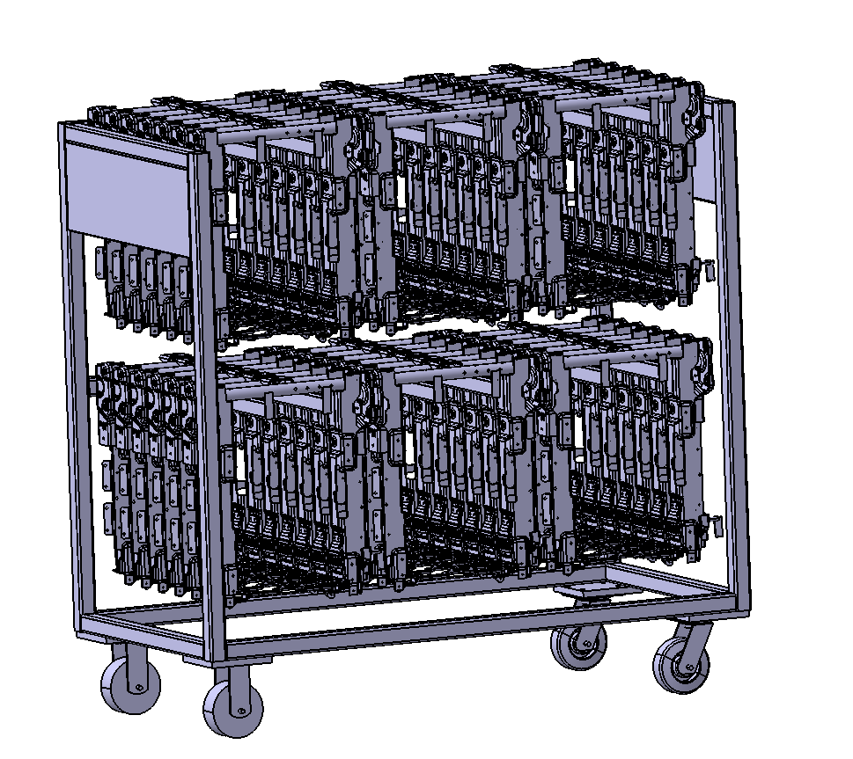 | 焊接-电泳 | 是 |  | 0.5 | 0 |  | 0
M3000S |  | SHT0002617 | SHT0012828 | 主驾坐框焊接总成 | 5档卡板/座盆延伸 | SHT0012828 | 2.2平台 | 座框 | 456*517*100 | 5.1 |  | gongzhuang2 | 1360*700*1300 | 2层 3列-7 | 42 | 74 | 288.2 |  | 焊接-电泳 | 是 |  | 0.5 | 0 |  | 0
M3000S |  | SHT0002618 | SHT0013060 | 副驾座框焊接总成 | 5档卡板/座盆延伸 | SHT0013060 | 2.2平台 | 座框 | 456*517*100 | 5.1 |  | gongzhuang2 | 1360*700*1300 | 2层 3列-7 | 42 | 74 | 288.2 |  | 焊接-电泳 | 是 |  | 0.5 | 0 |  | 0
H4A |  | SHT0001990 | SHT0001756 | 主驾坐框焊接总成 | H4-2.0 | SQX3000-6805336 | 2.1平台 | 座框 | 456*517*100 | 3.84 |  | gongzhuang2 | 1360*700*1300 | 2层 3列-7 | 42 | 74 | 235.28 | 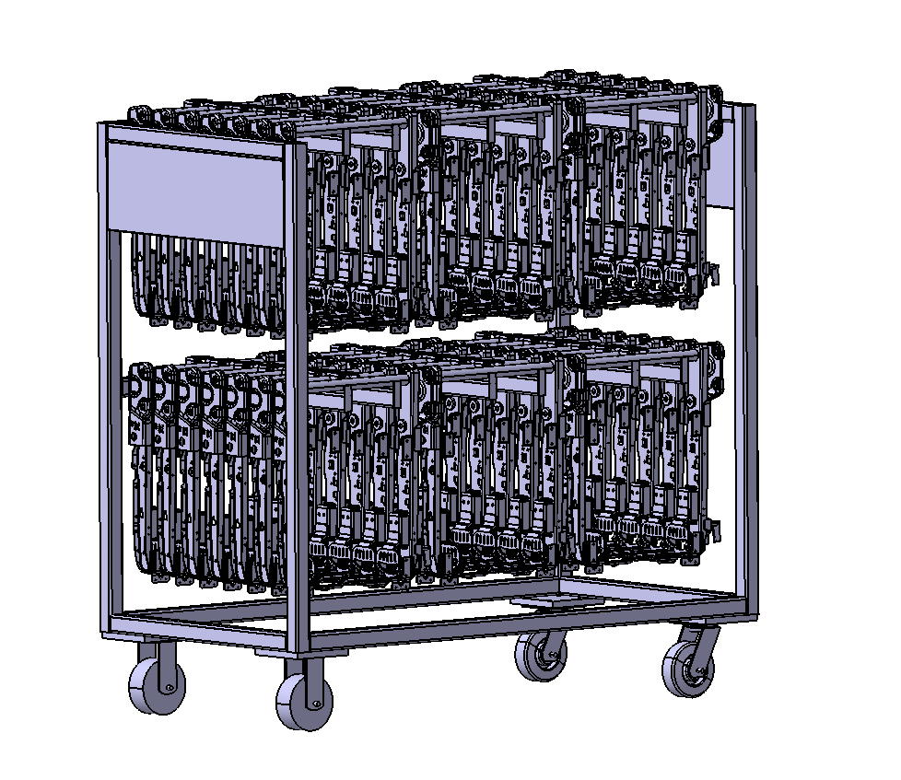 | 焊接-电泳 | 是 |  | 0.5 | 0 |  | 0
X3000 |  | SHT0002320 | SHT0001778 | 主驾坐框焊接总成 | X3000-2.0 | SQX3000-6805330 | 2.1平台 | 座框 | 456*517*100 | 3.84 |  | gongzhuang2 | 1360*700*1300 | 2层 3列-7 | 42 | 74 | 235.28 |  | 焊接-电泳 | 是 |  | 0.5 | 0 |  | 0
J6G | SHT0016442 | SHT0016443 | SHT0016444 | 座框焊接总成 | J6G-单横梁 | SHT0016444 | 2.1D平台 | 座框 | 420*515*128 | 3.92 |  | gongzhuang2 | 1360*700*1300 | 2层3列 | 42 | 74 | 238.64 | 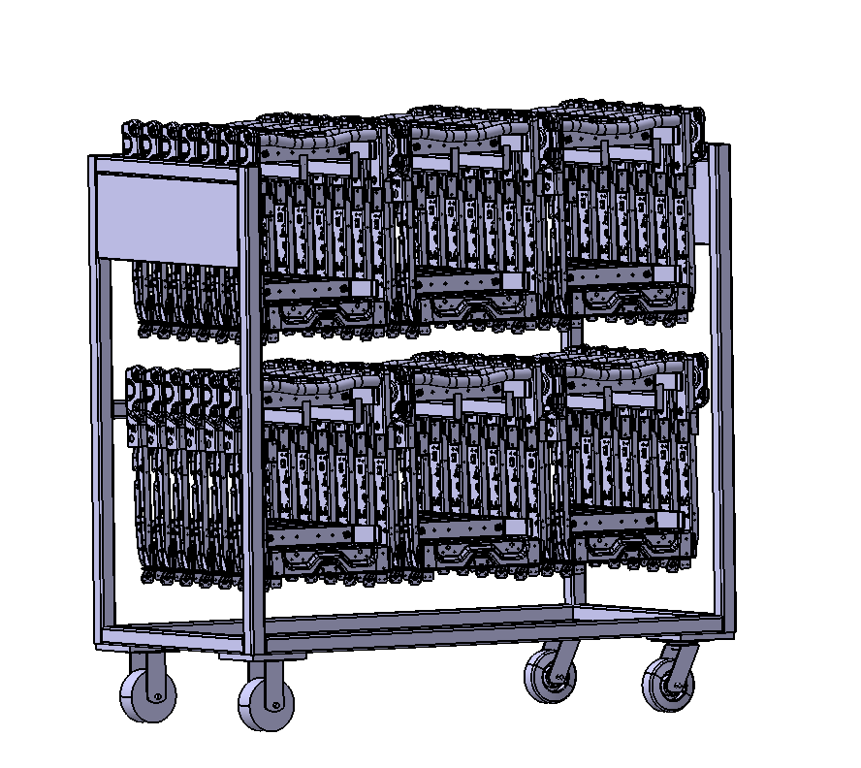 | 焊接-电泳 | 是 |  | 0.5 | 0 |  | 0
J6G | SHT0015953 | SHT0016134 | SHT0015954 | 座框焊接总成 | J6G-双横梁 | SHT0015954 | 2.1D平台 | 座框 | 420*515*128 | 4.56 |  | gongzhuang2 | 1360*700*1300 | 2层3列 | 42 | 74 | 265.52 |  | 焊接-电泳 | 是 |  | 0.5 | 0 |  | 0
J6L |  | SHT0014629 | SHT0014512 | 座框焊接总成 | 无仰角/固定坐盆 | SHT0014512 | 2.1D平台 | 座框 | 420*515*95 | 3.31 |  | gongzhuang2 | 1360*700*1300 | 2层 3列-7 | 42 | 74 | 213.02 | 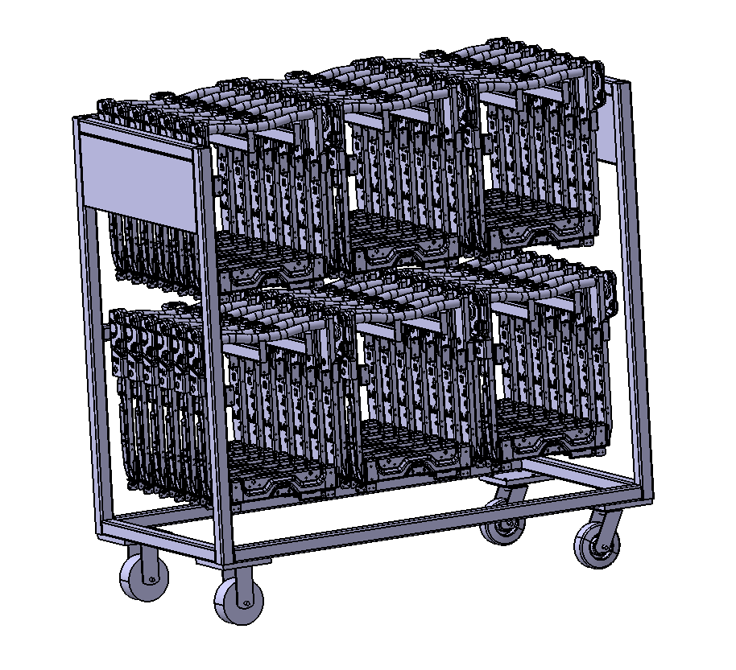 | 焊接-电泳 | 是 |  | 0.5 | 0 |  | 0
J6L |  | SHT0017862 | SHT0017784 | 座框焊接总成 | 无仰角/延伸坐盆 | SHT0017784 | 2.1D平台 | 座框 | 420*515*95 | 3.31 |  | gongzhuang2 | 1360*700*1300 | 2层 3列-7 | 42 | 74 | 213.02 |  | 焊接-电泳 | 是 |  | 0.5 | 0 |  | 0
J6G |  | SHT0016619 | SHT0016571 | 座框焊接总成 | 3.1C/固定坐盆 | SHT0016571 | 3.1C平台 | 座框 | 420*515*95 | 5.1 |  | gongzhuang2 | 1360*700*1300 | 2层 3列-7 | 42 | 74 | 288.2 | 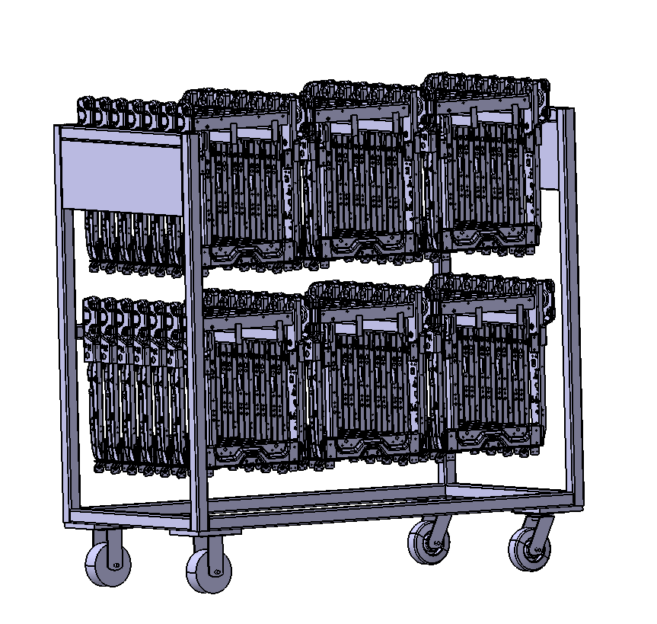 | 焊接-电泳 | 是 |  | 0.5 | 0 |  | 0
J6L |  | SHT0017863 | SHT0017788 | 座框焊接总成 | 3.1C/延伸坐盆 | SHT0017788 | 3.1C平台 | 座框 | 420*515*95 | 5.1 |  | gongzhuang2 | 1360*700*1300 | 2层 3列-7 | 42 | 74 | 288.2 |  | 焊接-电泳 | 是 |  | 0.5 | 0 |  | 0
J6G |  | SHT0017095 | SHT0017049 | 座框焊接总成 | 3.1/延伸坐盆 | SHT0017049 | 3.1平台 | 座框 | 456*517*100 | 3.86 |  | gongzhuang2 | 1360*700*1300 | 2层 3列-6 | 36 | 74 | 212.96 |  | 焊接-电泳 | 是 |  | 0.5 | 0 |  | 0
M4中重卡 |  | SHT0001350 | SHT0001360 | 气囊减震器上框组件 | M4中重卡 |  | 1.0平台 | 上框 | 240*367.5*38 | 2.54 |  | gongzhuang2 | 1360*700*1300 | 2层 3列-16 | 96 | 74 | 317.84 | 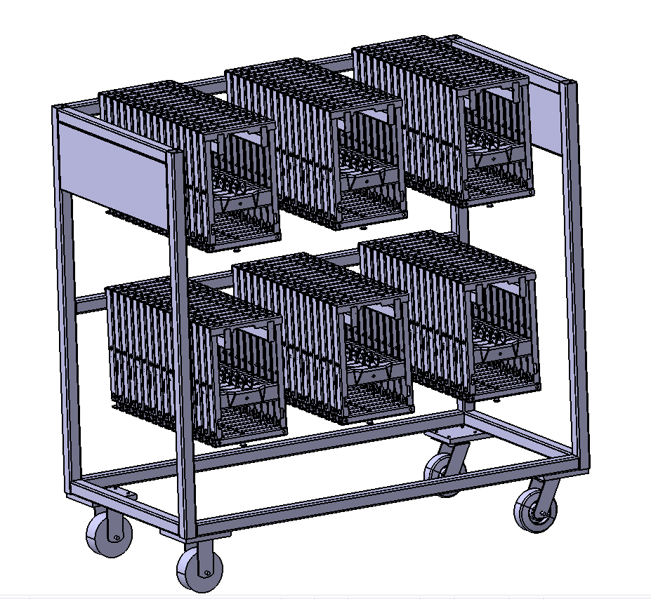 | 焊接-电泳 | 是 |  | 0.5 | 0 | 0 | 0
欧曼 |  | SHT0001309 | SHT0001314 | 气囊减震器上框组件 | 欧曼 |  | 1.0平台 | 上框 | 240*367.5*38 | 2.54 |  | gongzhuang2 | 1360*700*1300 | 2层 3列-16 | 96 | 74 | 317.84 |  | 焊接-电泳 | 是 |  | 0.5 | 0 |  | 0
H3000 |  | SHT0001525 | SHT0001393 | 气囊减震器上框组件 | H3000 |  | 1.0平台 | 上框 | 240*367.5*38 | 2.54 |  | gongzhuang2 | 1360*700*1300 | 2层 3列-16 | 96 | 74 | 317.84 |  | 焊接-电泳 | 是 |  | 0.5 | 0 |  | 0
L5000 |  | SHT0002602 | SHT0012078 | 上框焊接总成 | 1.3-M3000&M4 | SHT0012078 | 1.3平台 | 上框 | 261*383*44 | 1.93 |  | gongzhuang2 | 1360*700*1300 | 2层 3列-14 | 84 | 74 | 236.12 |  | 焊接-电泳 | 是 |  | 0.5 | 0 |  | 0
J6L |  | SHT0014627 | SHT0014597 | 上框焊接总成 |  | SHT0014597 | 2.1平台 | 上框 | 323*377*48 | 1.8 |  | gongzhuang2 | 1360*700*1300 | 2层 3列-13 | 78 | 74 | 214.4 |  | 焊接-电泳 | 是 |  | 0.5 | 0 |  | 0
M3000S |  | SHT0002511 | SHT0012167 | 主驾上框焊接组件 | M3000-S | SHT0012167 | 2.2平台 | 上框 | 260*377*40 | 1.54 |  | gongzhuang2 | 1360*700*1300 | 2层 3列-15 | 90 | 74 | 212.6 | 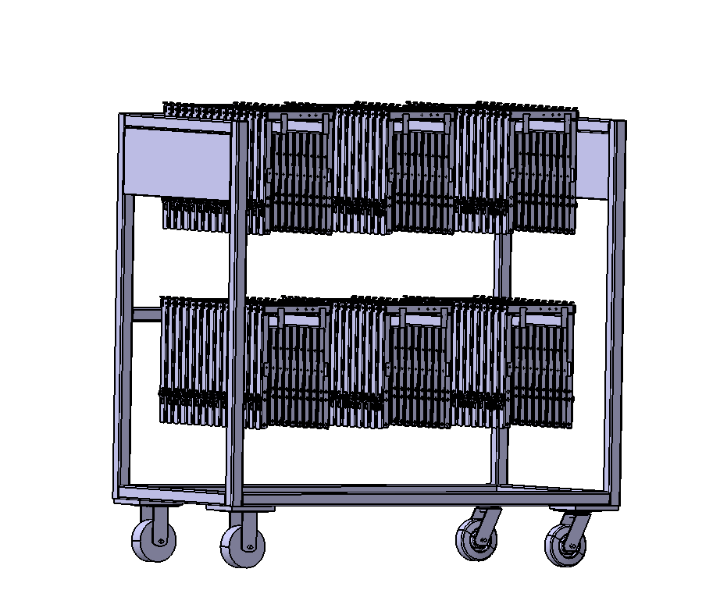 | 焊接-电泳 | 是 |  | 0.5 | 0 |  | 0
X3000 |  | SHT0001980 | SHT0001852 | 主驾上框焊接组件 | X3000-2.0 | SQX3000-6805410 | 2.0平台 | 上框 | 323*377*40 | 1.8 |  | gongzhuang2 | 1360*700*1300 | 2层 3列-15 | 90 | 74 | 236 |  | 焊接-电泳 | 是 |  | 0.5 | 0 |  | 0
J6G |  | SHT0017156 | SHT0017060 | 上框焊接总成 | 3.1平台 | SHT0017060 | 3.1平台 | 上框 | 265*470*52 | 2.56 |  | gongzhuang2 | 1360*700*1300 | 2层 3列-13 | 78 | 74 | 273.68 |  | 焊接-电泳 | 是 |  | 0.5 | 0 |  | 0
M4中重卡 |  | SHT0001351 | SHT0001361 | 气囊减震器下框组件 | 滑轨外置 |  | 1.0平台 | 下框 | 360*390*54 | 2.36 |  | gongzhuang2 | 1360*700*1300 | 2层 3列-11 | 66 | 74 | 229.76 | 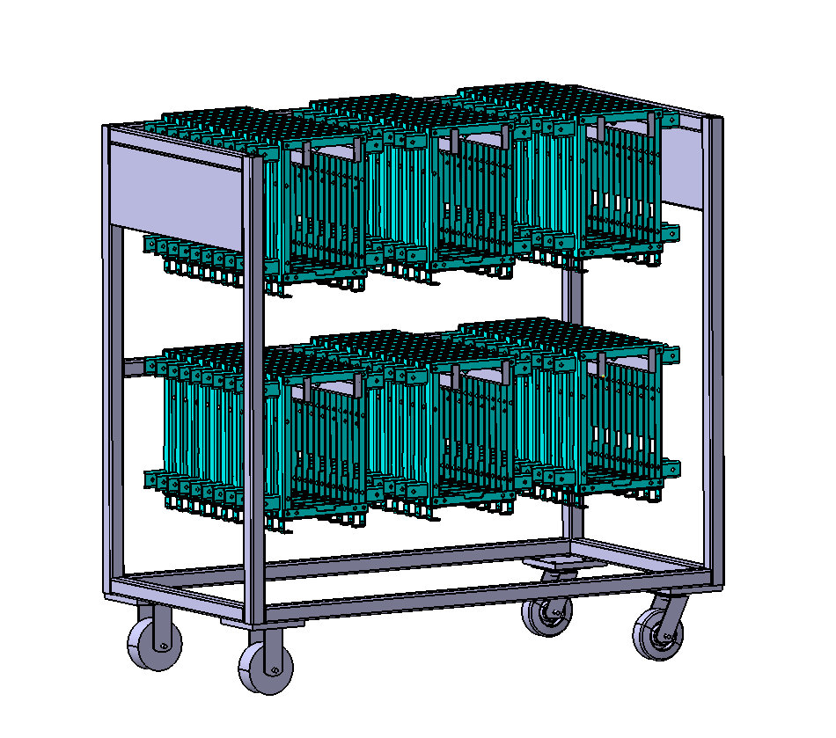 | 焊接-电泳 | 是 |  | 0.5 | 0 |  | 0
欧曼 |  | SHT0001310 | SHT0001316 | 气囊减震器下框组件 | 欧曼/滑轨外置 |  | 1.0平台 | 下框 | 360*390*54 | 2.36 |  | gongzhuang2 | 1360*700*1300 | 2层 3列-11 | 66 | 74 | 229.76 |  | 焊接-电泳 | 是 |  | 0.5 | 0 |  | 0
陕汽 |  | SHT0001537 | SHT0001330 | 气囊减震器下框组件 | 陕汽/滑轨外置 |  | 1.0平台 | 下框 | 360*390*54 | 2.36 |  | gongzhuang2 | 1360*700*1300 | 2层 3列-11 | 66 | 74 | 229.76 |  | 焊接-电泳 | 是 |  | 0.5 | 0 |  | 0
H3000 |  | SHT0001526 | SHT0001395 | 气囊减震器下框组件 | H3000/滑轨内置 |  | 1.0平台 | 下框 | 240*390*54 | 2.07 |  | gongzhuang2 | 1360*700*1300 | 2层 3列-11 | 66 | 74 | 210.62 | 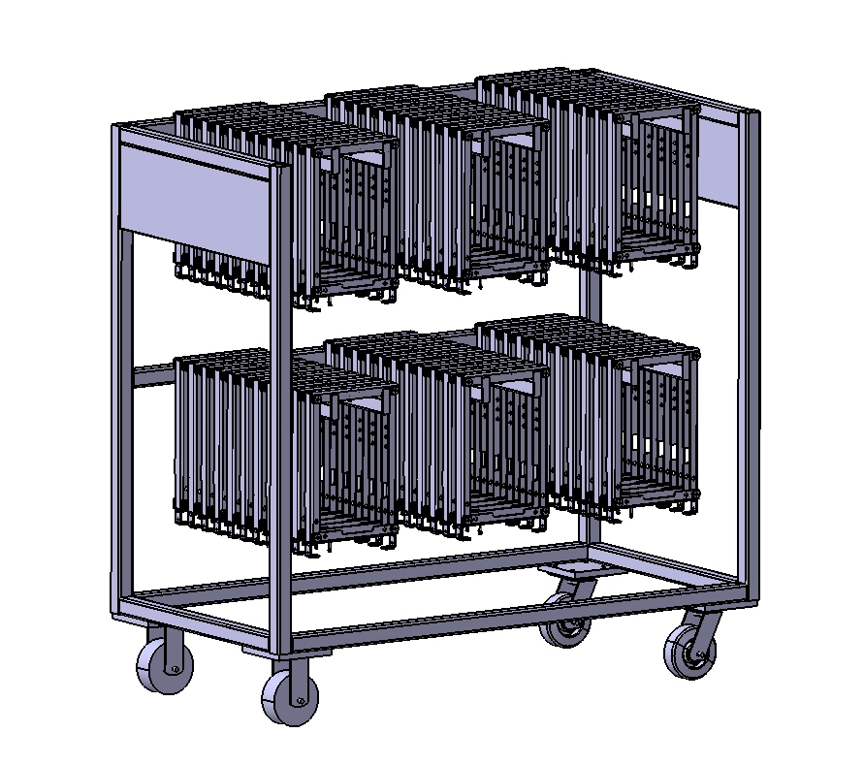 | 焊接-电泳 | 是 |  | 0.5 | 0 |  | 0
M3000 |  | SHT0001331 | SHT0001332 | 气囊减震器下框组件 | M3000/滑轨内置 |  | 1.0平台 | 下框 | 240*390*54 | 2.07 |  | gongzhuang2 | 1360*700*1300 | 2层 3列-11 | 66 | 74 | 210.62 |  | 焊接-电泳 | 是 |  | 0.5 | 0 |  | 0
L3000 |  | SHT0000984 | SHT0001281 | 机械减震下框组件 | L3000/滑轨内置 |  | 1.0平台 | 下框 | 240*390*54 | 2.07 |  | gongzhuang2 | 1360*700*1300 | 2层 3列-11 | 66 | 74 | 210.62 |  | 焊接-电泳 | 是 |  | 0.5 | 0 |  | 0
M4中重卡 |  | SHT0001417 | SHT0001450 | 机械减震下框组件 | 滑轨外置 |  | 1.0平台 | 下框 | 361*396*35.5 | 2.12 |  | gongzhuang2 | 1360*700*1300 | 2层 3列-17 | 102 | 74 | 290.24 | 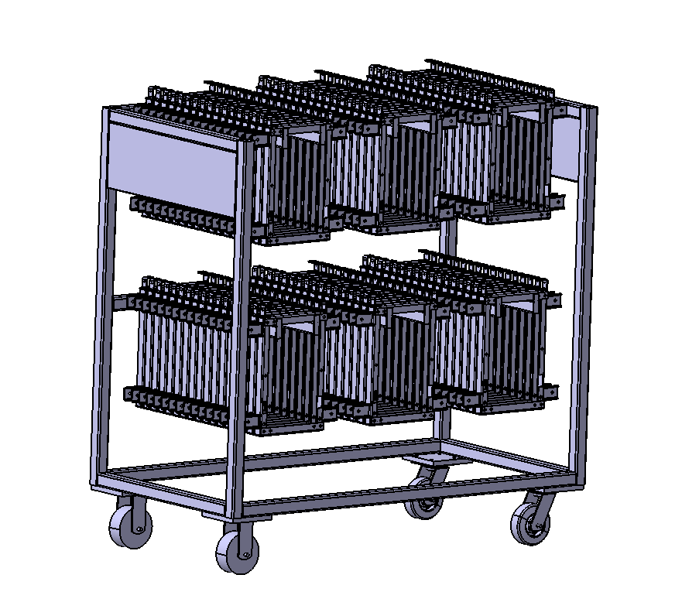 | 焊接-电泳 | 是 |  | 0.5 | 0 |  | 0
陕汽 |  | SHT0001306 | SHT0001338 | 机械减震下框组件 | 陕汽/滑轨外置 |  | 1.0平台 | 下框 | 361*396*35.5 | 2.12 |  | gongzhuang2 | 1360*700*1300 | 2层 3列-17 | 102 | 74 | 290.24 |  | 焊接-电泳 | 是 |  | 0.5 | 0 |  | 0
L5000 |  | SHT0002609 | SHT0012135 | 下框焊接总成 | 1.3-M3000/滑轨内置 | SHT0012135 | 1.3平台 | 下框 | 247*356*44 | 2.49 |  | gongzhuang2 | 1360*700*1300 | 2层 3列-14 | 84 | 74 | 283.16 |  | 焊接-电泳 | 是 |  | 0.5 | 0 |  | 0
H4A |  | SHT0011013 | SHT0010943 | 主驾下框焊接组件 | H4-2.0 | SHT0010943 | 2.0平台 | 下框 | 245*432*80 | 3.86 |  | gongzhuang2 | 1360*700*1300 | 2层 3列-8 | 48 | 74 | 259.28 |  | 焊接-电泳 | 是 |  | 0.5 | 0 |  | 0
J6L |  | SHT0016058 | SHT0016054 | 下框焊接组件 | J6L | SHT0016054 | 2.0平台 | 下框 | 280*432*53 | 2.89 |  | gongzhuang2 | 1360*700*1300 | 2层 3列-12 | 72 | 74 | 282.08 | 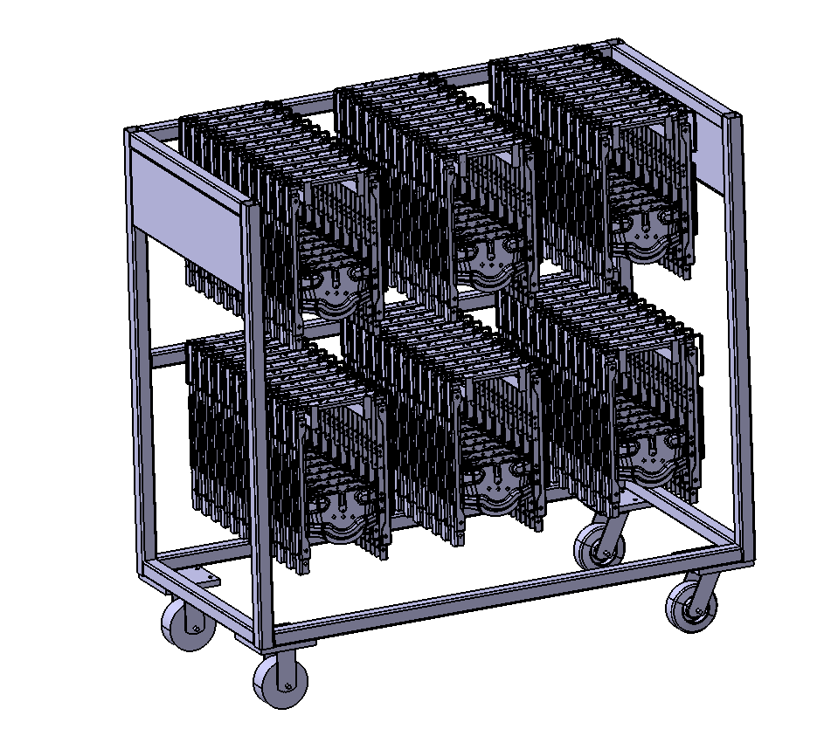 | 焊接-电泳 | 是 |  | 0.5 | 0 |  | 0
汕德卡 |  | SHT0002558 | SHT0012259 | 减震器下框焊接总成 | 重汽TX/汕德卡 | SHT0012259 | 2.0平台 | 下框 | 265*432*53 | 3.83 |  | gongzhuang2 | 1360*700*1300 | 2层 3列-12 | 72 | 74 | 349.76 |  | 焊接-电泳 | 是 |  | 0.5 | 0 |  | 0
L6000 |  | SHT0014371 | SHT0014203 | 减震器下框焊接总成 | L6000 | SHT0014203 | 2.0平台 | 下框 | 245*432*51 | 3.14 |  | gongzhuang2 | 1360*700*1300 | 2层 3列-12 | 72 | 74 | 300.08 |  | 焊接-电泳 | 是 |  | 0.5 | 0 |  | 0
X5000S |  | SHT0015356 | SHT0015355 | 减震器下框焊接总成 | X5000S | SHT0015355 | 2.0平台 | 下框 | 397*432*104 | 3.88 |  | gongzhuang2 | 1360*700*1300 | 2层 2列-7 | 28 | 74 | 182.64 |  | 焊接-电泳 | 是 |  | 0.5 | 0 |  | 0
X3000 |  | SHT0001982 | SHT0001858 | 主驾下框焊接组件 | X3000-2.0 | SQX3000-6805420 | 2.0平台 | 下框 | 350*432*38 | 3.16 |  | gongzhuang2 | 1360*700*1300 | 2层 3列-16 | 96 | 74 | 377.36 |  | 焊接-电泳 | 是 |  | 0.5 | 0 |  | 0
J6G |  | SHT0016620 | SHT0016421 | 下框焊接总成 | 3.1 | SHT0016421 | 3.1平台 | 下框 | 280*440*53 | 3.83 |  | gongzhuang2 | 1360*700*1300 | 2层 3列-12 | 72 | 74 | 349.76 | 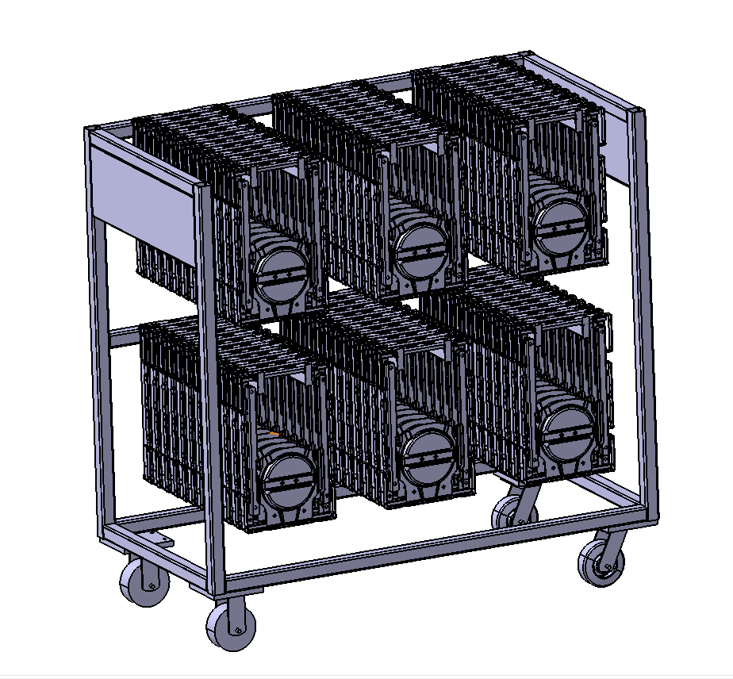 | 焊接-电泳 | 是 |  | 0.5 | 0 |  | 0
徐工 |  | SHT0018590 | SHT0018589 | 下框焊接总成 | 徐工 | SHT0018589 | 3.1C平台 | 下框 | 280*440*53 | 3.83 |  | gongzhuang2 | 1360*700*1300 | 2层 3列-12 | 72 | 74 | 349.76 |  | 焊接-电泳 | 是 |  | 0.5 | 0 |  | 0
汕德卡 |  | SHT0018528 | SHT0018527 | 下框焊接总成 | 汕德卡 | SHT0018527 | 3.1平台 | 下框 | 280*440*53 | 4.16 |  | gongzhuang2 | 1360*700*1300 | 2层 3列-12 | 72 | 74 | 373.52 |  | 焊接-电泳 | 是 |  | 0.5 | 0 |  | 0
X5000 |  | SHT0018227 | SHT0017968 | 下框焊接总成 | X5000斜滑轨 | SHT0017968 | 3.1平台 | 下框 | 350*440*71.5 | 3.7 |  | gongzhuang2 | 1360*700*1300 | 2层 3列-12 | 72 | 74 | 340.4 |  | 焊接-电泳 | 是 |  | 0.5 | 0 |  | 0
A6 |  | SHT0017257 | SHT0016014 | 宽车主驾底支架焊接总成 | A6 | SHT0016014 | 3.0平台 | 底支架 | 275*570*105.5 | 4.16 |  | gongzhuang2 | 1360*700*1300 | 2层 3列-7 | 42 | 74 | 248.72 | 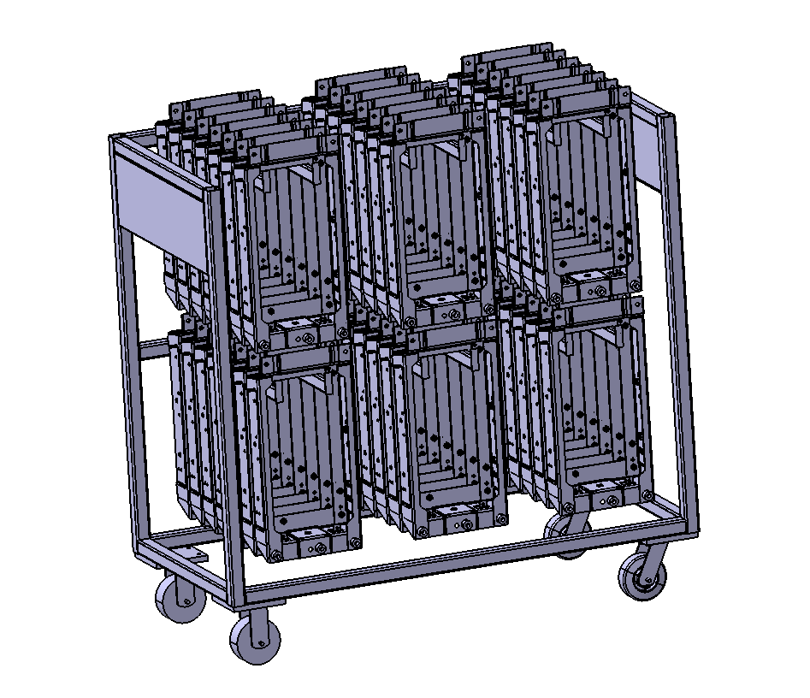 | 焊接-电泳 | 是 |  | 0.5 | 0 |  | 0
A6 |  | SHT0017838 | SHT0017824 | 宽车副驾底部支架焊接总成 | 副驾滑动 | SHT0017824 | 3.0平台 | 底支架 | 275*570*105.5 | 4.16 |  | gongzhuang2 | 1360*700*1300 | 2层 3列-7 | 42 | 74 | 248.72 |  | 焊接-电泳 | 是 |  | 0.5 | 0 |  | 0
A6 |  | SHT0017258 | SHT0015987 | 中宽车主驾底支架焊接总成 | A6 | SHT0015987 | 3.0平台 | 底支架 | 275*570*105.5 | 2.04 |  | gongzhuang2 | 1360*700*1300 | 2层 3列-7 | 42 | 74 | 159.68 |  | 焊接-电泳 | 是 |  | 0.5 | 0 |  | 0
A6 |  | SHT0017262 | SHT0016687 | 滑轨副驾支架焊接总成 | A6 | SHT0016687 | 3.0平台 | 底支架 | 275*440*69 | 3.48 |  | gongzhuang2 | 1360*700*1300 | 2层 3列-8 | 48 | 74 | 241.04 |  | 焊接-电泳 | 是 |  | 0.5 | 0 |  | 0
A6 |  | SHT0017261 | SHT0016211 | 滑轨副驾坐垫骨架焊接总成 | A6 | SHT0016211 | 3.0平台 | 座框 | 342*506*143 | 5.61 |  | gongzhuang2 | 1360*700*1300 | 2层 3列-4 | 24 | 74 | 208.64 |  | 焊接-电泳 | 是 |  | 0.5 | 0 |  | 0
M4中重卡 |  | SHT0001411 | SHT0001418 | 主驾座框骨架焊接总成 | M4机械 |  | 1.0平台 | 座框 | 414*510*127 | 3.5 |  | gongzhuang2 | 1360*700*1300 | 2层 3列-8 | 48 | 74 | 242 | 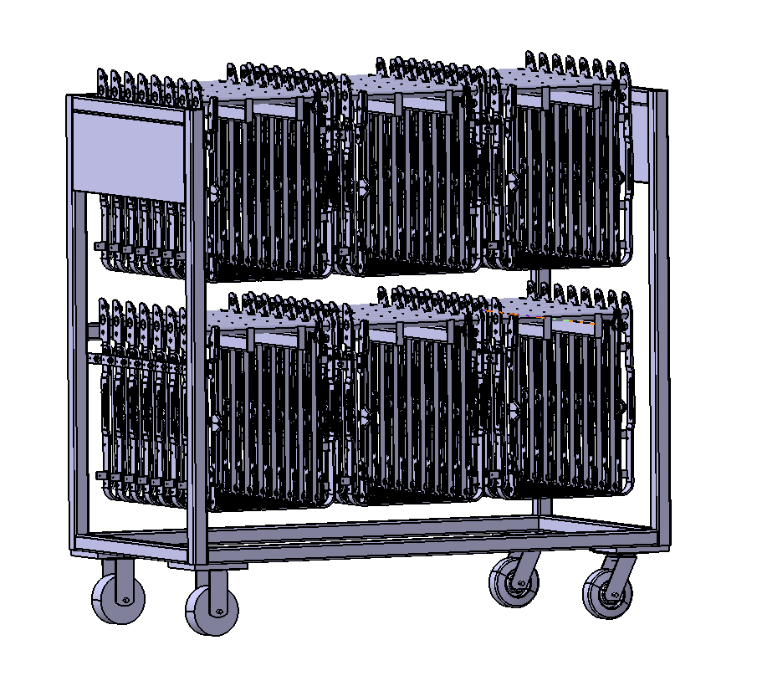 | 焊接-电泳 | 是 |  | 0.5 | 0 |  | 0
M4中重卡 |  | SHT0002262 | SHT0002263 | 座框骨架焊接总成 | M4气囊右舵 |  | 1.0平台 | 座框 | 414*510*127 | 3.5 |  | gongzhuang2 | 1360*700*1300 | 2层 3列-8 | 48 | 74 | 242 |  | 焊接-电泳 | 是 |  | 0.5 | 0 |  | 0
M4中重卡 |  | SHT0001354 | SHT0001363 | 主驾座框骨架焊接总成 | M4中重卡左舵气囊升降 |  | 1.0平台 | 座框 | 414*510*127 | 3.5 |  | gongzhuang2 | 1360*700*1300 | 2层 3列-8 | 48 | 74 | 242 |  | 焊接-电泳 | 是 |  | 0.5 | 0 |  | 0
H3000 |  | SHT0001528 | SHT0001529 | 主驾座框骨架焊接总成 | H3000气囊 |  | 1.0平台 | 座框 | 414*510*127 | 3.7 |  | gongzhuang2 | 1360*700*1300 | 2层 3列-8 | 48 | 74 | 251.6 |  | 焊接-电泳 | 是 |  | 0.5 | 0 |  | 0
欧曼 |  | SHT0002271 | SHT0002272 | 副驾座框骨架焊接总成 | 欧曼右舵 |  | 1.0平台 | 座框 | 414*510*81 | 3.39 |  | gongzhuang2 | 1360*700*1300 | 2层 3列-10 | 60 | 74 | 277.4 | 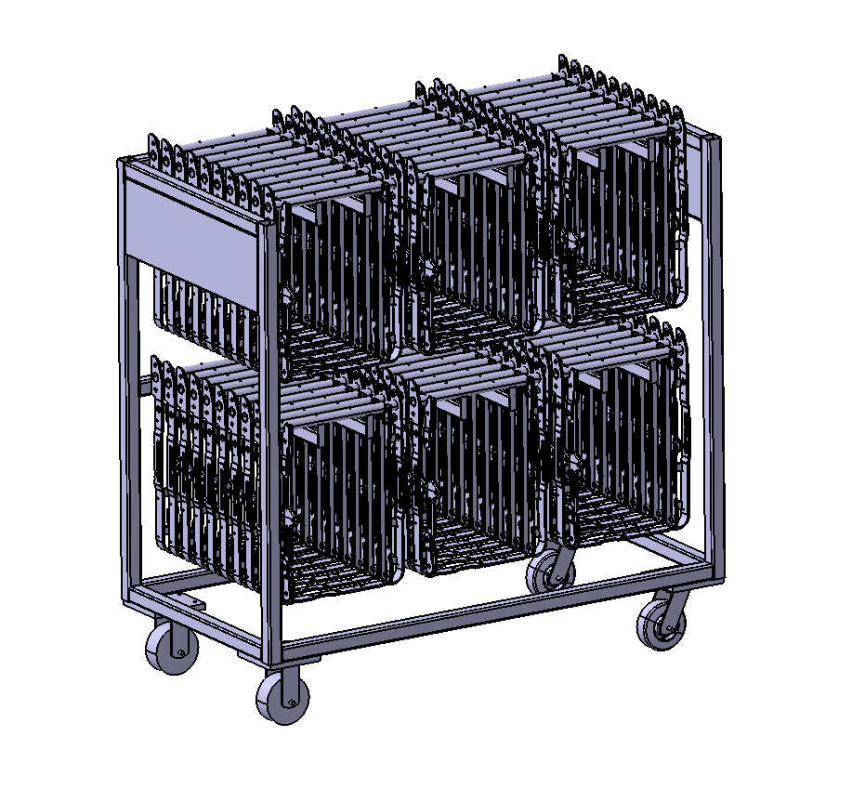 | 焊接-电泳 | 是 |  | 0.5 | 0 |  | 0
欧曼 |  | SHT0002300 | SHT0002301 | 主驾座框骨架焊接总成 | 欧曼 |  | 1.0平台 | 座框 | 414*510*81 | 3.39 |  | gongzhuang2 | 1360*700*1300 | 2层 3列-10 | 60 | 74 | 277.4 |  | 焊接-电泳 | 是 |  | 0.5 | 0 |  | 0
陕汽 |  | SHT0000983 | SHT0001246 | 主驾座框骨架焊接总成 | 陕汽机械 | RC03-6805100 | 1.0平台 | 座框 | 414*510*81 | 3.39 |  | gongzhuang2 | 1360*700*1300 | 2层 3列-10 | 60 | 74 | 277.4 |  | 焊接-电泳 | 是 |  | 0.5 | 0 |  | 0
陕汽 |  | SHT0001335 | SHT0001534 | 副驾座框骨架焊接总成 | 陕汽 |  | 1.0平台 | 座框 | 414*510*81 | 3.39 |  | gongzhuang2 | 1360*700*1300 | 2层 3列-10 | 60 | 74 | 277.4 |  | 焊接-电泳 | 是 |  | 0.5 | 0 |  | 0
M3000S |  | SHT0002553 | SHT0012237 | 旋转座框焊接总成 | M3000-S宽靠背/T5 | SHT0012237 | 2.0平台 | 座框 | 373*418*112 | 1.92 |  | gongzhuang2 | 1360*700*1300 | 2层 3列-8 | 48 | 74 | 166.16 |  | 焊接-电泳 | 是 |  | 0.5 | 0 |  | 0
A6 |  | SHT0002474 | SHT0010836 | 主驾座框骨架焊接总成 | H6 | SHT0010836 | 3.0平台 | 座框 | 381*519*99 | 2.64 |  | gongzhuang2 | 1360*700*1300 | 2层 3列-7 | 42 | 74 | 184.88 | 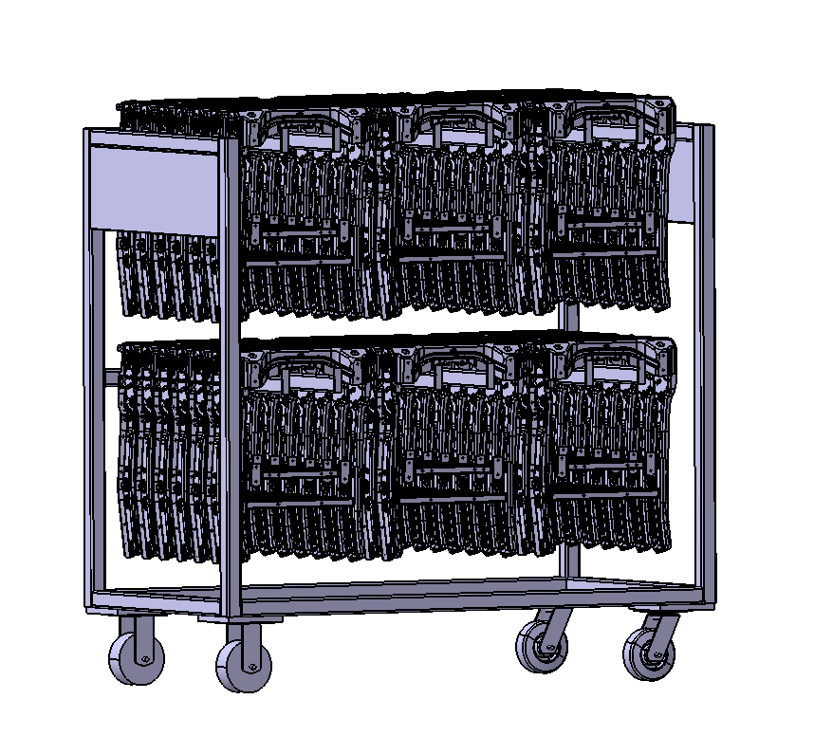 | 焊接-电泳 | 是 |  | 0.5 | 0 |  | 0
A6 |  | SHT0002478 | SHT0011418 | 副司机座框骨架焊接总成 | H6 | SHT0011418 | 3.0平台 | 座框 | 381*519*99 | 2.64 |  | gongzhuang2 | 1360*700*1300 | 2层 3列-7 | 42 | 74 | 184.88 |  | 焊接-电泳 | 是 |  | 0.5 | 0 |  | 0
M4中重卡 |  | SHT0001311 | SHT0001318 | 内绞架组件 |  |  | 1.0平台 | 绞架 | 226*308*93 | 1.7 |  | gongzhuang3 | 1360*700*1300 | 2层 4列-8 | 64 | 78 | 186.8 |  | 焊接-电泳 | 是 |  | 0.5 | 0 |  | 0
M4中重卡 |  | SHT0001352 | SHT0001362 | 外十字支撑架组件 |  |  | 1.0平台 | 绞架 | 220*306*41 | 1.33 |  | gongzhuang3 | 1360*700*1300 | 2层 4列-15 | 120 | 78 | 237.6 | 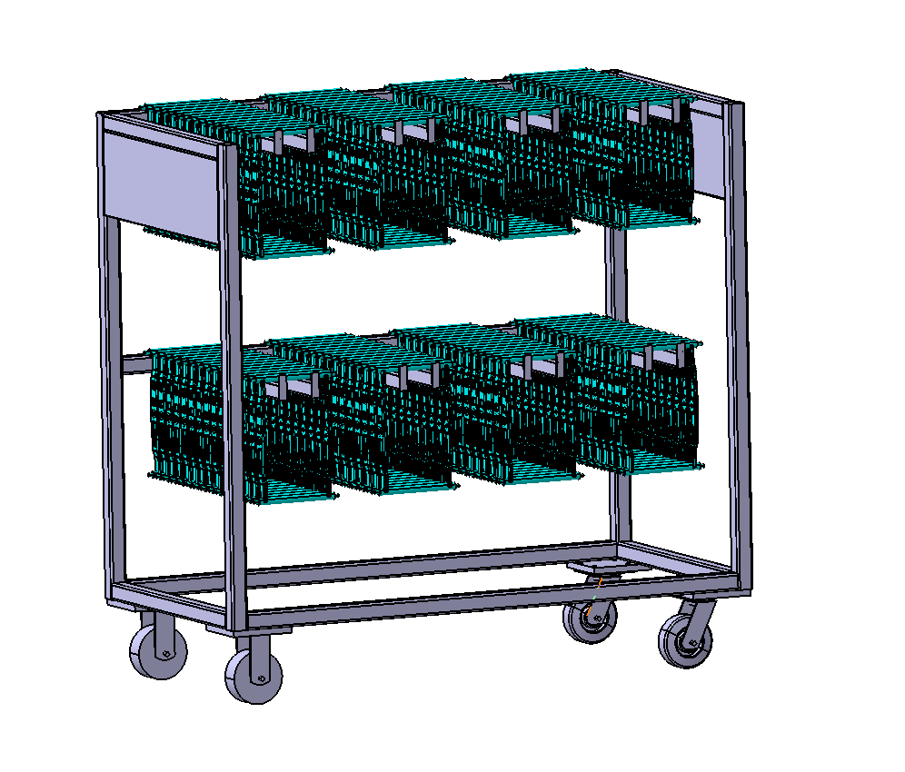 | 焊接-电泳 | 是 |  | 0.5 | 0 |  | 0
欧曼 |  | SHT0001312 | SHT0001319 | 外绞架组件 | 欧曼 |  | 1.0平台 | 绞架 | 220*306*41 | 1.33 |  | gongzhuang3 | 1360*700*1300 | 2层 4列-15 | 120 | 78 | 237.6 |  | 焊接-电泳 | 是 |  | 0.5 | 0 |  | 0
M4中重卡 |  | SHT0001416 | SHT0001443 | 机械减震上框组件 |  |  | 1.0平台 | 上框 | 240*334*83.5 | 2.64 |  | gongzhuang3 | 1360*700*1300 | 2层 4列-8 | 64 | 78 | 246.96 | 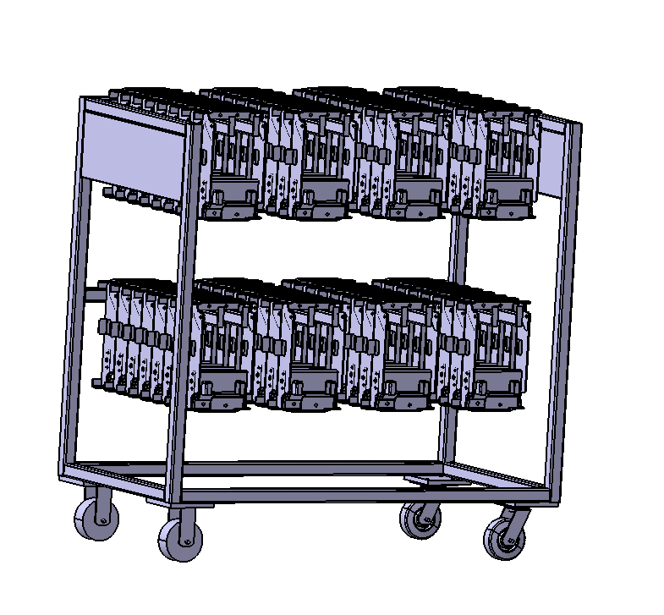 | 焊接-电泳 | 是 |  | 0.5 | 0 |  | 0
L3000 |  | SHT0000985 | SHT0001280 | 机械减震上框组件 | 陕汽/L3000 |  | 1.0平台 | 上框 | 240*334*83.5 | 2.64 |  | gongzhuang3 | 1360*700*1300 | 2层 4列-8 | 64 | 78 | 246.96 |  | 焊接-电泳 | 是 |  | 0.5 | 0 |  | 0
M4中重卡 |  | SHT0001282 | SHT0001274 | 机械减震内绞架组件 |  |  | 1.0平台 | 绞架 | 220*273*57 | 1.42 |  | gongzhuang3 | 1360*700*1300 | 2层 4列-13 | 108 | 78 | 231.36 |  | 焊接-电泳 | 是 |  | 0.5 | 0 |  | 0
M4中重卡 |  | SHT0001275 | SHT0001283 | 机械减震外绞架组件 |  |  | 1.0平台 | 绞架 | 227*292*71 | 1.59 |  | gongzhuang3 | 1360*700*1300 | 2层 4列-11 | 88 | 78 | 217.92 |  | 焊接-电泳 | 是 |  | 0.5 | 0 |  | 0
A6 |  | SHT0002456 | SHT0011517 | 绞架总成VDC | H6 | SHT0011517 | 3.0平台 | 绞架 | 242*412*117 | 5.93 |  | gongzhuang3 | 1360*700*1300 | 2层 4列-7 | 56 | 78 | 410.08 |  | 焊接-电泳 | 是 |  | 0.5 | 0 |  | 0
一汽轻卡 |  | SLT0010571 | SLT0010562 | 绞架焊接总成 | 一汽轻卡减震 | SLT0010562 | 轻卡 | 绞架 | 213*398*42 | 3.24 |  | gongzhuang3 | 1360*700*1300 | 2层 4列-15 | 120 | 78 | 466.8 |  | 焊接-电泳 | 是 |  | 0.5 | 0 |  | 0
L5000 |  | SHT0002606 | SHT0012086 | 绞架总成 | 1.3平台 | SHT0012086 | 1.3平台 | 绞架 | 223*311*95 | 4.1 |  | gongzhuang3 | 1360*700*1300 | 2层 4列-8 | 64 | 78 | 340.4 |  | 焊接-电泳 | 是 |  | 0.5 | 0 |  | 0
H4A |  | SHT0017971 | SHT0018152 | 绞架焊接总成 | 鱼阀 | SHT0018152 | 2.0平台 | 绞架 | 223*353*99 | 5.04 |  | gongzhuang3 | 1360*700*1300 | 2层 4列-8 | 64 | 78 | 400.56 | 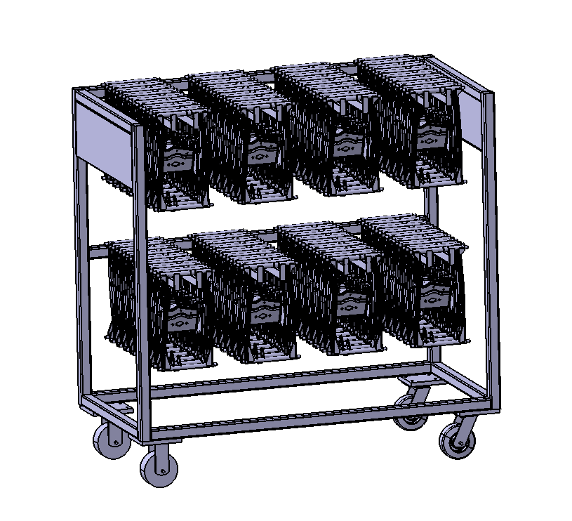 | 焊接-电泳 | 是 |  | 0.5 | 0 |  | 0
H4A |  | SHT0017972 | SHT0017973 | 绞架焊接总成 | VDC | SHT0017973 | 2.0平台 | 绞架 | 223*353*99 | 5.04 |  | gongzhuang3 | 1360*700*1300 | 2层 4列-8 | 64 | 78 | 400.56 |  | 焊接-电泳 | 是 |  | 0.5 | 0 |  | 0
L5000 |  | SHT0002662 | SHT0012057 | 后升降连接杆总成 | 1.3平台 | SHT0012057 | 1.3平台 | 连杆 | 152*302*87 | 1.16 |  | gongzhuang3 | 1360*700*1300 | 2层 4列-10 | 80 | 78 | 170.8 |  | 焊接-电泳 | 是 |  | 0.5 | 0 |  | 0
P203 |  | SCS0006702 | SCS0005993 | 主驾前座管架焊接总成 | P203 | 6801210X1006A | 轿车 | 座管架 | 180*428*85 | 1.12 |  | gongzhuang3 | 1360*700*1300 | 2层 4列-12 | 96 | 78 | 185.52 | 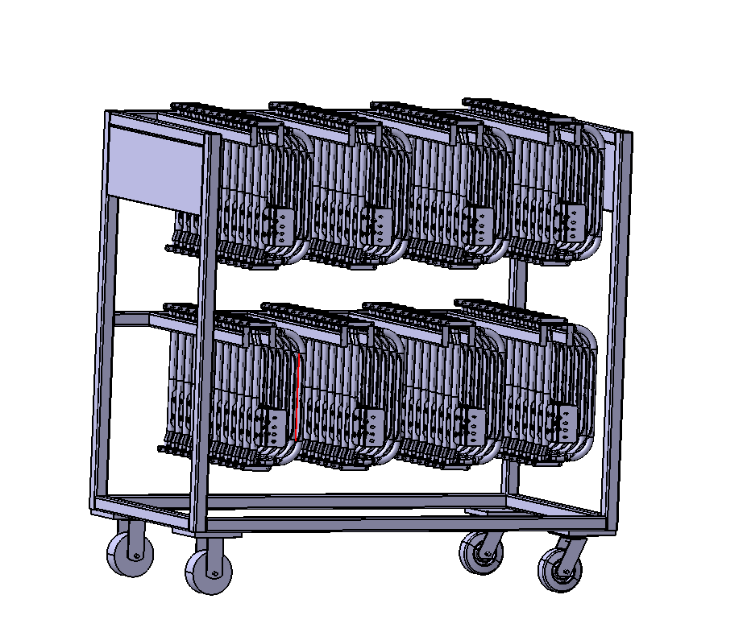 | 焊接-电泳 | 是 |  | 0.5 | 0 |  | 0
P203 |  | SCS0006709 | SCS0006606 | 副驾前座管架焊接总成 | P203-2022 | 6901250X1006A | 轿车 | 座管架 | 180*428*85 | 1.12 |  | gongzhuang3 | 1360*700*1300 | 2层 4列-12 | 96 | 78 | 185.52 |  | 焊接-电泳 | 是 |  | 0.5 | 0 |  | 0
J7F |  |  | SLT0002121 | 驾驶员靠背上骨架焊接总成 | J7F-BA95非通风 | 6801710X2001A | 轻卡 | 背骨架 | 480*694*197 | 5.27 |  | gongzhuang4 | 1360*700*1580 | 2层 2列-4 | 16 | 74 | 158.32 | 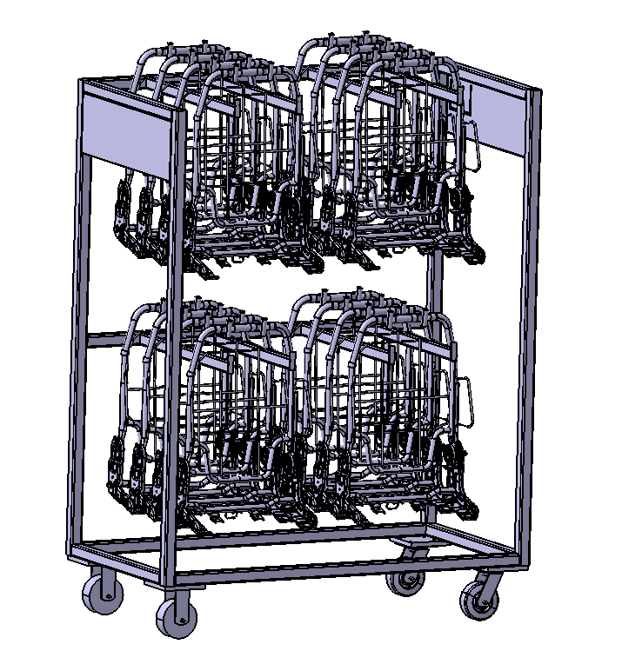 | 焊接-电泳 | 是 |  | 0.5 | 0 |  | 0
统帅 |  |  | SLT0010403 | 驾驶员靠背上骨架焊接总成 | 济南轻卡统帅 | SLT0010403 | 轻卡 | 背骨架 | 480*694*197 | 5.5 |  | gongzhuang4 | 1360*700*1580 | 2层 2列-4 | 16 | 74 | 162 |  | 焊接-电泳 | 是 |  | 0.5 | 0 |  | 0
欧马可升级 |  | SLT0012776 | SLT0011248 | 背骨架焊接总成 | 欧马可升级减震款标配 | SLT0011248 | 轻卡 | 背骨架 | 506*686*170 | 5.93 |  | gongzhuang4 | 1360*700*1580 | 2层 2列-4 | 16 | 74 | 168.88 | 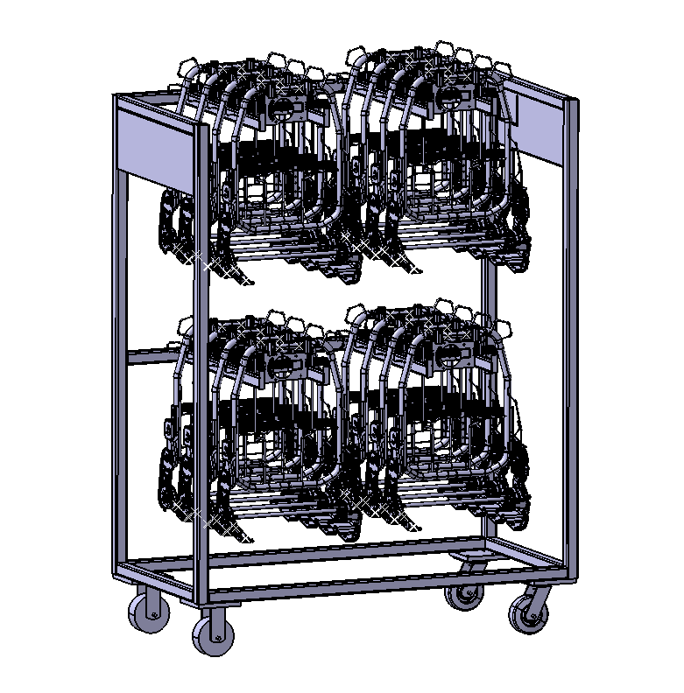 | 焊接-电泳 | 是 |  | 0.5 | 0 |  | 0
欧马可升级 |  | SLT0012777 | SLT0011249 | 背骨架焊接总成 | 欧马可升级减震款通风 | SLT0011249 | 轻卡 | 背骨架 | 506*686*170 | 5.93 |  | gongzhuang4 | 1360*700*1580 | 2层 2列-4 | 16 | 74 | 168.88 |  | 焊接-电泳 | 是 |  | 0.5 | 0 |  | 0
欧马可升级 |  | SLT0012775 | SLT0010875 | 背骨架焊接总成 | 欧马可升级基础款标配 | SLT0010875 | 轻卡 | 背骨架 | 506*686*170 | 5.93 |  | gongzhuang4 | 1360*700*1580 | 2层 2列-4 | 16 | 74 | 168.88 |  | 焊接-电泳 | 是 |  | 0.5 | 0 |  | 0
欧马可升级 |  | SLT0012774 | SLT0010995 | 背骨架焊接总成 | 欧马可升级基础款通风 | SLT0010995 | 轻卡 | 背骨架 | 506*686*170 | 5.93 |  | gongzhuang4 | 1360*700*1580 | 2层 2列-4 | 16 | 74 | 168.88 |  | 焊接-电泳 | 是 |  | 0.5 | 0 |  | 0
欧马可升级 |  | SLT0012799 | SLT0011027 | 副驾靠背装配总成 | 欧马可升级 | SLT0011027 | 轻卡 | 背骨架 | 517*543*241 | 3.56 |  | gongzhuang4 | 1360*700*1580 | 2层 2列-5 | 20 | 74 | 145.2 |  | 焊接-电泳 | 是 |  | 0.5 | 0 |  | 0
一汽轻卡 |  |  | SLT0011525 | 驾驶员靠背焊接骨架总成 | 一汽轻卡减震无通风 | SLT0011525 | 轻卡 | 背骨架 | 470*679*146 | 4.87 |  | gongzhuang4 | 1360*700*1580 | 2层 2列-5 | 20 | 74 | 171.4 | 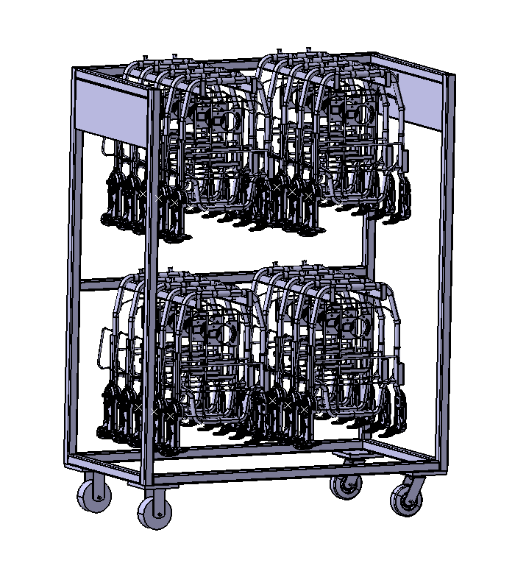 | 焊接-电泳 | 是 |  | 0.5 | 0 |  | 0
一汽轻卡 |  |  | SLT0010217 | 驾驶员靠背焊接骨架总成 | 一汽轻卡减震通风 | SLT0010217 | 轻卡 | 背骨架 | 470*679*146 | 4.87 |  | gongzhuang4 | 1360*700*1580 | 2层 2列-5 | 20 | 74 | 171.4 |  | 焊接-电泳 | 是 |  | 0.5 | 0 |  | 0
统帅 |  |  | SLT0010351 | 副驾靠背骨架焊接总成 | 济南轻卡统帅2080 | SLT0010351 | 轻卡 | 背骨架 | 473*771*249 | 4.05 |  | gongzhuang4 | 1360*700*1580 | 2层 2列-5 | 20 | 74 | 155 |  | 焊接-电泳 | 是 |  | 0.5 | 0 |  | 0
统帅 |  |  | SLT0011486 | 副驾靠背骨架装配总成 | 统帅1880 | SLT0011486 | 轻卡 | 背骨架 | 800*768*242 | 4.98 |  | gongzhuang4 | 1360*700*1580 | 2层 1列-4 | 8 | 74 | 113.84 |  | 焊接-电泳 | 是 |  | 0.5 | 0 |  | 0
H4A |  |  | SHT0010244 | 副驾靠背骨架焊接总成 | H4A | SHT0010244 | 2.0平台 | 背骨架 | 510*861*151 | 5.57 |  | gongzhuang4 | 1360*700*1580 | 2层 2列-5 | 20 | 74 | 185.4 | 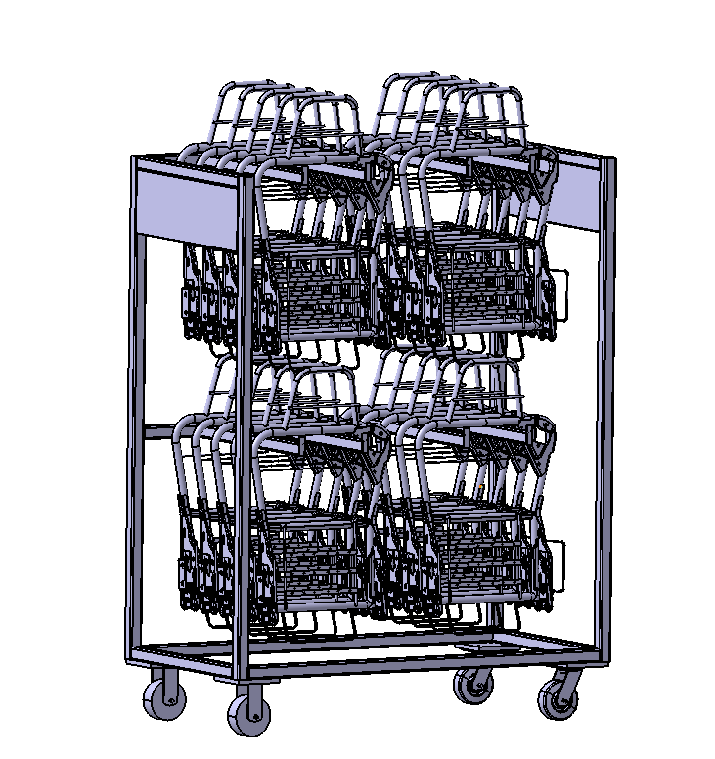 | 焊接-电泳 | 是 |  | 0.5 | 0 |  | 0
H4A |  |  | SHT0015010 | 驾驶员靠背焊接总成 | H4-2.2 | SHT0015010 | 2.0平台 | 背骨架 | 510*861*151 | 5.57 |  | gongzhuang4 | 1360*700*1580 | 2层 2列-5 | 20 | 74 | 185.4 |  | 焊接-电泳 | 是 |  | 0.5 | 0 |  | 0
H4A |  |  | SHT0002506 | 驾驶员靠背骨架总成 | H4-2.0带塑料件 |  | 2.0平台 | 背骨架 | 510*861*151 | 5.57 |  | gongzhuang4 | 1360*700*1580 | 2层 2列-5 | 20 | 74 | 185.4 |  | 焊接-电泳 | 是 |  | 0.5 | 0 |  | 0
H4A |  | SHT0014344 | SHT0013940 | 驾驶员靠背焊接总成 | H4-2.2带右扶手 |  | 2.0平台 | 背骨架 | 510*861*151 | 5.57 |  | gongzhuang4 | 1360*700*1580 | 2层 2列-5 | 20 | 74 | 185.4 |  | 焊接-电泳 | 是 |  | 0.5 | 0 |  | 0
重汽 |  | SHT0013282 | SHT0013708 | 驾驶员靠背焊接总成 | 汕德卡-2.0右扶手 | SHT0013708 | 2.0平台 | 背骨架 | 510*861*151 | 5.57 |  | gongzhuang4 | 1360*700*1580 | 2层 2列-5 | 20 | 74 | 185.4 |  | 焊接-电泳 | 是 |  | 0.5 | 0 |  | 0
重汽 |  | SHT0012236 | SHT0013709 | 副驾驶靠背骨架焊接总成 | 重汽NX | SHT0013709 | 2.0平台 | 背骨架 | 510*861*151 | 5.57 |  | gongzhuang4 | 1360*700*1580 | 2层 2列-5 | 20 | 74 | 185.4 |  | 焊接-电泳 | 是 |  | 0.5 | 0 |  | 0
A6 | SHT0016093 | SHT0017264 | SHT0016112 | 主驾驶靠背骨架焊接总成 | A6 | SHT0016112 | 3.0平台 | 背骨架 | 530*1009*184 | 10.63 |  | gongzhuang4 | 1360*700*1580 | 2层 2列-4 | 20 | 74 | 286.6 | 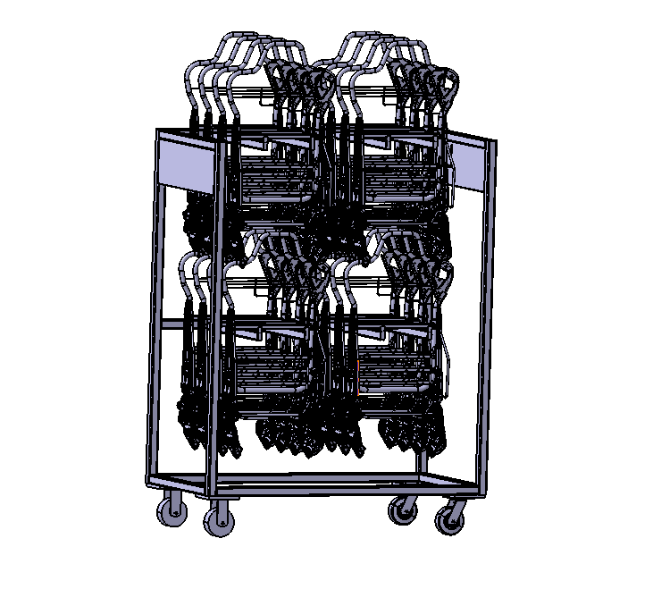 | 焊接-电泳 | 是 |  | 0.5 | 0 |  | 0
A6 | SHT0016626 | SHT0017265 | SHT0016156 | 副司机靠背骨架焊接总成 | A6滑轨副驾 | SHT0016156 | 3.0平台 | 背骨架 | 530*1009*184 | 10.63 |  | gongzhuang4 | 1360*700*1580 | 2层 2列-4 | 20 | 74 | 286.6 |  | 焊接-电泳 | 是 |  | 0.5 | 0 |  | 0
A6 | SHT0016691 | SHT0017266 | SHT0016624 | 副驾翻折靠背骨架焊接总成 | A6 | SHT0016624 | 3.0平台 | 背骨架 | 530*1009*184 | 10.63 |  | gongzhuang4 | 1360*700*1580 | 2层 2列-4 | 20 | 74 | 286.6 |  | 焊接-电泳 | 是 |  | 0.5 | 0 |  | 0
H4A |  |  | SHT0000830 | 副驾调角器总成 | H4A | H4A-6905100 | 2.0平台 | 调角器 | 513*181*143 | 2.66 |  | gongzhuang5 |  | 5层 2列-10 | 100 |  | 266 |  | 焊接-电泳 | 是 |  | 0.5 | 0 |  | 0
H4A |  |  | SHT0000819 | 主驾调角器总成 | H4A | H4A-6805100 | 2.0平台 | 调角器 | 513*181*143 | 2.66 |  | gongzhuang5 |  | 4层 2列-12 | 100 |  | 266 |  | 焊接-电泳 | 是 |  | 0.5 | 0 |  | 0
H4A |  |  | SHT0013980 | 驾驶员调角器总成 | H4-2.2 | SHT0013980 | 2.0平台 | 调角器 | 513*181*143 | 2.66 |  | gongzhuang5 |  | 4层 2列-12 | 100 |  | 266 |  | 焊接-电泳 | 是 |  | 0.5 | 0 |  | 0
重汽 |  |  | SHT0013330 | 副驾驶调角器总成 | 汕德卡-2.0 | SHT0013330 | 2.0平台 | 调角器 | 513*181*143 | 2.66 |  | gongzhuang5 |  | 4层 2列-12 | 100 |  | 266 |  | 焊接-电泳 | 是 |  | 0.5 | 0 |  | 0
X3000 |  |  | SHT0001644 | 主驾驶调角器总成 | X3000 | SQX3000-6805190 | 2.0平台 | 调角器 | 513*181*143 | 2.66 |  | gongzhuang5 |  | 4层 2列-12 | 100 |  | 266 |  | 焊接-电泳 | 是 |  | 0.5 | 0 |  | 0
X3000 |  |  | SHT0001666 | 副驾调角器总成 | X3000 |  | 2.0平台 | 调角器 | 513*181*143 | 2.66 |  | gongzhuang5 |  | 4层 2列-12 | 100 |  | 266 |  | 焊接-电泳 | 是 |  | 0.5 | 0 |  | 0
汕德卡 |  |  | SHT0018447 | 主驾调角器总成 | 汕德卡 | SHT0018447 | 2.0平台 | 调角器 | 513*181*143 | 2.66 |  | gongzhuang5 |  | 4层 2列-12 | 100 |  | 266 |  | 焊接-电泳 | 是 |  | 0.5 | 0 |  | 0
汕德卡 |  |  | SHT0018449 | 副驾调角器总成 | 汕德卡副驾 | SHT0018449 | 2.0平台 | 调角器 | 513*181*143 | 2.66 |  | gongzhuang5 |  | 4层 2列-12 | 100 |  | 266 |  | 焊接-电泳 | 是 |  | 0.5 | 0 |  | 0
汕德卡 |  |  | SHT0018448 | 副驾调角器总成 | 汕德卡副驾翻折 | SHT0018448 | 2.0平台 | 调角器 | 513*181*143 | 2.66 |  | gongzhuang5 |  | 4层 2列-12 | 100 |  | 266 |  | 焊接-电泳 | 是 |  | 0.5 | 0 |  | 0
一汽轻卡 |  | SLT0010569 | SLT0010551 | 上盖板焊接总成 | 一汽轻卡减震 | SLT0010551 | 轻卡 | 盖板底板 | 442*449*81 | 4.44 |  | gongzhuang6 |  |  |  |  | 0 |  | 焊接-电泳 | 是 |  | 0.5 | #DIV/0! |  | #DIV/0!
欧马可升级 |  | SLT0011370 | SLT0011371 | 上盖板焊接总成 | 欧马可升级减震座椅 | SLT0011371 | 轻卡 | 盖板底板 | 403*461*68 | 4.51 |  | gongzhuang6 |  |  |  |  | 0 |  | 焊接-电泳 | 是 |  | 0.5 | #DIV/0! |  | #DIV/0!
欧马可升级 |  | SLT0011366 | SLT0011367 | 下底板焊接总成 | 欧马可升级减震座椅 | SLT0011367 | 轻卡 | 盖板底板 | 417*469*71 | 5.07 |  | gongzhuang6 |  |  |  |  | 0 |  | 焊接-电泳 | 是 |  | 0.5 | #DIV/0! |  | #DIV/0!
A6 |  | SHT0017259 | SHT0016629 | 宽车副驾底支架焊接总成 | A6 | A668100000007 | 3.0平台 | 副底支架 | 294*484*37.5 | 3.97 |  | gongzhuang6 |  |  |  |  | 0 |  | 焊接-电泳 | 是 |  | 0.5 | #DIV/0! |  | #DIV/0!
A6 |  | SHT0017260 | SHT0016628 | 中宽车副驾底支架焊接总成 | A6 | A668100000022 | 3.0平台 | 副底支架 | 294*425*101 | 3.29 |  | gongzhuang6 |  |  |  |  | 0 |  | 焊接-电泳 | 是 |  | 0.5 | #DIV/0! |  | #DIV/0!
A6 |  | SHT0017275 | SHT0017242 | 宽车副驾翻折底座焊接总成 | A6 | SHT0017242 | 3.0平台 | 底座 | 356*319*261 | 5.45 |  | gongzhuang6 | 1360*700*1300 |  |  |  | 0 |  | 焊接-电泳 | 是 |  | 0.5 | #DIV/0! |  | #DIV/0!
A6 |  | SHT0017263 | SHT0016803 | 副驾翻折底座焊接总成 | 中宽车 | SHT0016803 | 3.0平台 | 底座 | 356*269*261 | 4.82 |  | gongzhuang6 | 1360*700*1300 |  |  |  | 0 |  | 焊接-电泳 | 是 |  | 0.5 | #DIV/0! |  | #DIV/0!
重汽 |  | SHT0002640 | SHT0013327 | 副驾底支架焊接总成 | 重汽T5-2.0翻折 | SHT0013327 | 2.0平台 | 重汽底支架 | 434*302*261 | 4.75 |  | gongzhuang6 | 1360*700*1300 |  |  |  | 0 |  | 焊接-电泳 | 是 |  | 0.5 | #DIV/0! |  | #DIV/0!
重汽 |  | SHT0014653 | SHT0014654 | 副司机底支架焊接总成 | 重汽价值版 | SHT0014654 | 2.0平台 | 重汽底支架 | 434*519*244 | 7.89 |  | gongzhuang6 | 1360*700*1300 |  |  |  | 0 |  | 焊接-电泳 | 是 |  | 0.5 | #DIV/0! |  | #DIV/0!
重汽 |  | SHT0015691 | SHT0016098 | 副司机底支架焊接总成 | NX | SHT0016098 | 2.0平台 | 重汽底支架 | 427*525*351 | 7.2 |  | gongzhuang6 | 1360*700*1300 |  |  |  | 0 |  | 焊接-电泳 | 是 |  | 0.5 | #DIV/0! |  | #DIV/0!
重汽 |  | SHT0015861 | SHT0016102 | 副驾底支架焊接总成 | 重汽TX增加配置 | SHT0016102 | 2.0平台 | 重汽底支架 | 427*495*215 | 6.83 |  | gongzhuang6 | 1360*700*1300 |  |  |  | 0 |  | 焊接-电泳 | 是 |  | 0.5 | #DIV/0! |  | #DIV/0!
重汽 |  | SHT0015692 | SHT0016101 | 副驾底支架焊接总成 | MAX |  | 2.0平台 | 重汽底支架 | 427*531*194 | 6.87 |  | gongzhuang6 | 1360*700*1300 |  |  |  | 0 |  | 焊接-电泳 | 是 |  | 0.5 | #DIV/0! |  | #DIV/0!
 |  |  |  |  |  |  |  |  |  |  |  |  |  |  |  |  |  |  |  |  |  | 0.5 | #DIV/0! |  | #DIV/0!
合 计： |  |  |  |  |  |  |  |  |  |  |  |  |  |  |  |  |  |  |  |  | 0 |  |  |  | (14)
说明：共需新制作55套，其中 H4工装 16件，H6底座工装 31套，

